Toelichting
Instructie ZonMw Begrotingsformat

A | Zorg dat u bekend bent met de specifieke callvoorwaarden

 | Bekijk de oproeptekst om de situatie in te schatten of bel ZonMw voor meer duidelijkheid.

B | Let op: enkel de gele cellen zijn te bewerken, de blauwe cellen zijn vergrendeld / verborgen.

C | Start uw begroting door het tabblad "Basisgegevens" in te vullen.

1 | Samenwerking betekent dat minstens twee onafhankelijke partijen samen werken aan het uitwisselen van kennis of technologie, of aan een gemeenschappelijk doel.
 | Opdrachtonderzoek of het uitvoeren van betaalde onderzoeksdiensten telt niet als samenwerking.

 | Publicatie van resultaten betekent dat de projectresultaten ruim worden verspreid via conferenties, publicaties, open access-repositories, gratis opensource-software of licenties met IE-rechten tegen een marktprijs beschikbaar gesteld worden.

2 | Voor de omvang van organisaties worden de definities van de Europese Commissie aangehouden.

 | Voor Onderzoeksorganisaties: Hiervoor dient u te voldoen aan definitie van Onderzoeksorganisatie ex [1] Paragraaf 1.3. onder 15 onder (ee) van de Kaderregeling betreffende staatssteun voor onderzoek, ontwikkeling en innovatie (2014/C 198/01).

 | Voor MKB: Bent een kleine of middelgrote onderneming? Dan moet u bij de indiening van de subsidieaanvraag de EU SME Self Assessment Wizard invullen. Het formulier mag maximaal 14 dagen vóór indiening van de aanvraag zijn gegenereerd.

D | Vervolg uw begrotingsaanvraag door voor elke deelnemer een begroting in te vullen

E | Bepaal per deelnemer of deel 1a of deel 1b voor u van toepassing is.

 | Deel 1a - gebaseerd op salarisschalen - VSNU / NFU of overig


3 | Vul de functie/naam bij de personeelskosten in. Gebruik hiervoor 1 regel per functie.
4 | Aan de hand van de type organisatie (tabblad Basisgegevens) wordt automatisch bepaald welke salarisschalen van toepassing zijn.
 | Universiteiten kunnen VSNU tabellen gebruiken
 | Universitaire Medische Centra kunnen NFU tabellen gebruiken
 | Voor de overige organisaties zijn de overige tabellen van toepassing

5 | Selecteer de juiste functie:
 | NFU, keuze uit: | Promovendus / PostDoc / (Arts) onderzoeker / NWP-M / NWP-H / NWP-Ac, Medische Specialist
 | VSNU, keuze uit: | Promovendus / Sr.wet. Medewerker / NWP-M / NWP-H / NWP-Ac, Medische Specialist
 | Overig, keuze uit: | Salarisaanvraag *
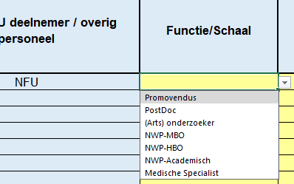
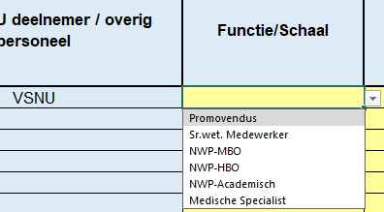

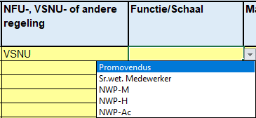

6 | Specificeer het aantal maanden dat het personeel aan het project werkt
7 | Specificeer het FTE% van de specifieke personeelsleden

8 | ENKEL bij Overig of Medische Specialist, specificeer het bruto bedrag per maand per personeelslid
9 | ENKEL bij Overig of Medische Specialist, specificeer het overhead% dat van toepassing is
 | * zorg a.u.b. dat een gedetailleerde berekening beschikbaar is voor ZonMw indien deze opgevraagd wordt.

 | Deel 1b - gebaseerd op een uurtarief (de tariefcalculatie moet acceptabel, redelijk en billijk zijn. De calculatie moet door ZonMw goedgekeurd zijn)

10 | Vul de naam / functie van het personeel in. Gebruik hiervoor 1 regel per functie / naam.
11 | Specificeer additionele details over de (project)activiteiten die het personeel gaat uitvoeren gedurende het project.
12 | Vul het uurtarief inclusief BTW (indien van toepassing) in.
13 | Specificeer het aantal uren dat aan het project gewerkt gaat worden door het personeelslid

F | Doorgaan met het invullen van begroting per deelnemer

14 | In de begroting worden de volgende posten onderscheiden:
 | 1. Personele kosten
 | 2. Materiële kosten
 | 3. Apparatuurkosten
 | 4. Communicatie- en implementatiekosten
 | 5. Overige kosten

15 | Bepaal per kostenregel om wat voor type activiteit dit gaat. Dit bepaalt het subsidiepercentage en de verplichte eigen bijdrage / cofinanciering.
 | In de oproeptekst staat aangegeven welke type activiteiten u kunt opvoeren.
 | Voor projectkosten waarvoor u geen subsidie aanvraagt, dient u het activiteitstype ‘Geen subsidie’ te registreren. Deze kosten moeten volledig worden gedekt door eigen bijdrage en/of cofinanciering
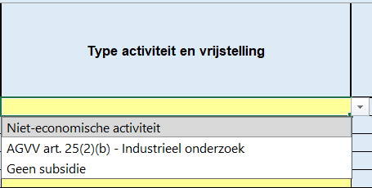

 | Belangrijk is dat alle kosten gedekt worden met subsidie of met een eigen bijdrage / cofinanciering.

16 | Indien u op basis van de NFU/VSNU kosten opvoert: controleer of u de juiste tabelbedragen gebruikt. Kijk voor de tabelbedragen op www.zonmw.nl/nl/wat-dien-ik-in.

I | Materiaal en apparatuur (gespecificeerd)

17 | Voeg een omschrijving van de vereiste materialen en apparatuur binnen het project toe

18 | Materiële kosten
 | De specifiek voor het project benodigde verbruiksartikelen dienen inclusief BTW in de begroting te worden weergegeven. Tot de op te voeren materiële kosten worden ook verrichtingen als laboratoriumbepalingen, X-foto’s, echo’s en dergelijke gerekend. In het geval voor het project inherente excessieve reiskosten moeten worden gemaakt, kunnen deze onder de post materiële kosten worden opgevoerd.

19 | Apparatuurskosten
 | Investeringen in apparatuur alsmede in infrastructuur dienen goed gemotiveerd te worden. Alleen kosten die specifiek voor het project worden gemaakt, zijn subsidiabel; interestkosten worden niet vergoed. De kosten van investeringen (afschrijvingen) kunnen in de projectkosten worden opgenomen naar rato van het gebruik hiervan. Indien van apparatuur de volledige aanschafwaarde wordt gefinancierd, dient rekening gehouden te worden met de restwaarde van deze apparatuur.

20 | Voor onderzoeks- en ontwikkelingsproject geldt dat kosten van gebouwen ondergebracht kunnen worden onder apparatuurskosten. Reden hiervoor is dat enkel de afschrijvingskosten van gebouwen opgevoerd mogen worden als kosten.

 | Voor afschrijvingen en het bepalen van de restwaarde wordt uitgegaan van de volgende percentages:
 | Computerapparatuur:
 | 1e jaar - 40%;
 | 2e jaar - 30%;
 | 3e jaar - 20%;
 | 4e jaar - 10%.

 | * Overige apparatuur:
 | lineaire afschrijving in 5 jaar (20% per jaar).

21 | Vul de kosten in (gebaseerd op een inkooporder of een calculatie)

J | Communicatie- en implementatie kosten & Overige kosten

22 | Voeg de omschrijving van de vereiste kosten toe.
 | Tot de overige kosten worden gerekend: kosten zoals het uitbesteden van analysewerkzaamheden, juridische advisering, eventuele marketingadviezen, media-adviezen en mediakosten publiciteitscampagnes.

23 | Zodra er patiënt-inclusie wordt benoemd, vul dan het aantal, bedrag per aantal en het totaalbedrag in.

K | Extra toelichtingenveld in budget

24 | Eventuele additionele toelichtingen of verklaringen kunnen hier geplaatst worden.

L | Controleer of de calculaties correct zijn.

25 | Onderaan de begroting moet het bedrag bij "Aanvullend benodigde eigen bijdrage / cofinanciering" op 0 staan.
26 | Zo niet, controleer of er voldoende eigen bijdrage / cofinanciering opgegeven is en pas aan indien nodig.

M | Afronden van de begroting

27 | Vul de gevraagde contactgegevens in, zodat ZonMw-medewerkers contact op kunnen nemen indien er vragen/opmerkingen zijn.

28 | Print het tabblad 'Overzicht begroting' uit in pdf-format, of sla dit overzicht op als pdf-bestand, en onderteken dit.
 | Upload de complete Excel-begroting en het getekende pdf in het aanvraagportaal: https://mijn.zonmw.nl/

N | Financiële eindafrekening
29 | U kunt dit format als basis gebruiken voor de financiële eindafrekening.
 | In kolom R en S kunt u de werkelijk gerealiseerde kosten en eigen bijdrage / cofinanciering invoeren.

30 | Indien u subsidie ontvangt, dient u elke 3 jaar een financiële rapportage aan te leveren. Hiervoor zijn kolomen V t/m AB. Deze kunt u uitklappen

